Лист1
 |  |  | Магазин «Бисер, Бусинка, Страз» чешский бисер оптом, с доставкой по России http://biser-businka-strass-18.com http://okeanbusin.ru |  |  | опт: +7 499 157-6590 опт: +7 499 157-3151 заказ отправлять на адрес: optotdel18@yandex.ru
 |  |  |  |  |  |  |  |  | сумма заказа:
 |  |  |  |  |  |  |  |  | 0.00
Бланк-заказа: |  |  | Пайетки, Индия |  |  |  |  |  | 140
ФИО, организация, адрес: |  |  |  |  |  |  |  |  | 73
Контактный телефон:

Изображение | № магазина | Артикул | Цвет | Размеры | Упаковка | Цена, $ | Наличие | количество заказа
Форма пайетки: плоские
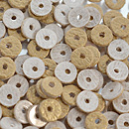 |  | EMB2018 | Золотистый | 4 мм | 2,5 гр. / 225 шт. | 1.49
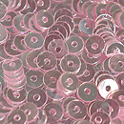 |  | EMB2037 | Персиковый жемчуг | 4 мм | 3 гр. / 425 шт. | 0.64 | нет
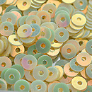 |  | EMB3081 | Золотой жасмин | 4 мм | 3 гр. / 425 шт. | 0.64 | нет
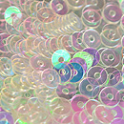 |  | EMB3083 | Прозрачный радужный | 4 мм | 3 гр. / 425 шт. | 0.64 | нет
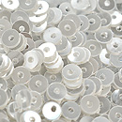 |  | EMB3084 | Белоснежный | 4 мм | 3 гр. / 425 шт. | 0.64 | нет
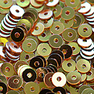 |  | EMB3085 | Золотой радужный | 4 мм | 3 гр. / 425 шт. | 0.64 | нет
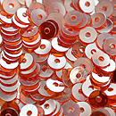 |  | EMB3087 | Алый | 4 мм | 3 гр. / 425 шт. | 0.64 | нет
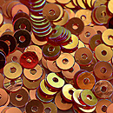 |  | EMB3088 | Огненный | 4 мм | 3 гр. / 425 шт. | 0.64 | нет
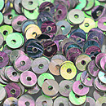 |  | EMB3089 | Серебро АВ | 4 мм | 3 гр. / 425 шт. | 0.64 | нет
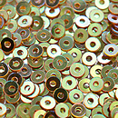 |  | EMB3090 | Золотистый АВ | 4 мм | 2,5 гр. / 425 шт. | 0.64 | нет
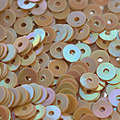 |  | EMB3096 | Кремовый АВ | 4 мм | 3 гр. / 425 шт. | 0.64 | нет
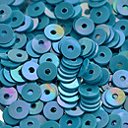 |  | EMB3099 | Синий АВ | 4 мм | 3 гр. / 425 шт. | 0.64 | нет
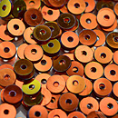 |  | EMB4001 | Хамелеон | 4 мм | 3 гр. / 425 шт. | 0.64 | нет
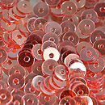 |  | EMB4003 | Розовый | 4 мм | 3 гр. / 425 шт. | 0.64 | нет
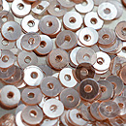 |  | EMBSS4883 | Розовый беж | 4 мм | 3 гр. / 425 шт. | 0.71 | нет
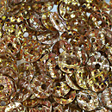 |  | EMB4002 | Бронза светлая АВ | 5 мм | 3 гр. / 285шт. | 0.71 | нет
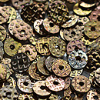 |  | EMBSS4885 | Бронза античная АВ | 5 мм | 3 гр. / 285 шт. | 0.71 | нет
Форма пайетки: чаша
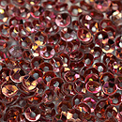 |  | EMB2019 | Винный АВ | 3 мм | 2,5 гр. / 360 шт. | 1.63 | нет
 |  | EMB2021 | Темно-синий | 4 мм | 3 гр. / 325 шт. | 1.63 | нет
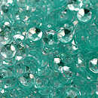 |  | EMB2022 | Светлая морская волна | 4 мм | 3 гр. / 325 шт. | 1.63
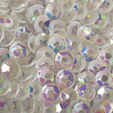 |  | EMB2023 | Белоснежный радужный | 4 мм | 3 гр. / 325 шт. | 1.63
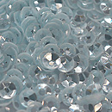 |  | EMB2028 | Голубой лед | 4 мм | 3 гр. / 325 шт. | 1.63 | нет
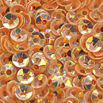 |  | EMB2029 | Персиковый АВ | 4 мм | 3 гр. / 325 шт. | 1.63
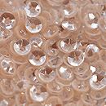 |  | EMB2030 | Персиковый | 4 мм | 3 гр. / 325 шт. | 1.63 | нет
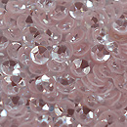 |  | EMB2031 | Светло-розовый | 4 мм | 3 гр. / 325 шт. | 1.63 | нет
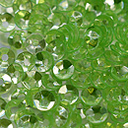 |  | EMB2032 | Зеленый | 4 мм | 3 гр. / 325 шт. | 1.63
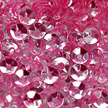 |  | EMB2033 | Фуксия | 4 мм | 3 гр. / 325 шт. | 1.63
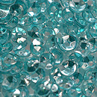 |  | EMB2034 | Морская волна | 4 мм | 3 гр. / 325 шт. | 1.63
 |  | EMB2035 | Синий | 4 мм | 3 гр. / 325 шт. | 1.63
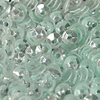 |  | EMB2036 | Ментол | 4 мм | 3 гр. / 325 шт. | 1.63 | нет
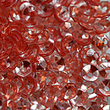 |  | EMB2039 | Красный | 4 мм | 3 гр. / 325 шт. | 1.63
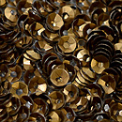 |  | EMB3091 | Античная бронза | 4 мм | 3 гр. / 325 шт. | 1.63
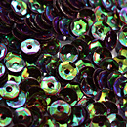 |  | EMB3092 | Фиолетовый/ зеленый | 4 мм | 3 гр. / 325 шт. | 1.63 | нет
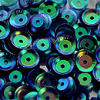 |  | EMB3093 | Синий АВ | 7 мм | 6 гр. / 300 шт. | 1.63
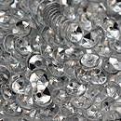 |  | EMB3094 | Серебро | 4 мм | 3 гр. / 325 шт. | 1.63 | нет
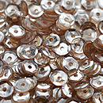 |  | EMB3095 | Бежевый блестящий | 4 мм | 3 гр. / 325 шт. | 1.63 | нет
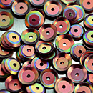 |  | EMB3097 | Сиреневый радужный | 7 мм | 6 гр. / 300 шт. | 1.63 | нет
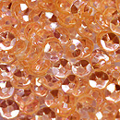 |  | EMB3098 | Абрикосовый | 4 мм | 3 гр. / 425шт. | 1.63
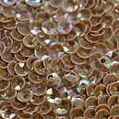 |  | EMBSS4870 | Светлый загар АВ | 3 мм | 2,5 гр. / 515 шт. | 1.63 | нет
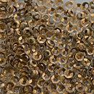 |  | EMBSS4871 | Золото античное | 2 мм | 2,5 гр. / 750 шт. | 1.63 | нет
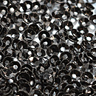 |  | EMBSS4872 | Черный | 3 мм | 2,5 гр. / 515 шт. | 2.85
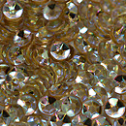 |  | EMBSS4873 | Золотистый светлый АВ | 4 мм | 3 гр. / 350 шт. | 1.63 | нет
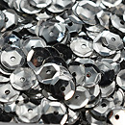 |  | EMBSS4886 | Серебро | 7 мм | 6 гр. / 380 шт. | 1.63
Форма пайетки: Цветочки
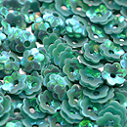 |  | EMB3080 | Бирюзовый АВ | 5 мм | 3 гр. / ~325 шт. | 1.63
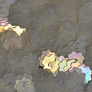 |  | EMBSS4866 | Восковой АВ | 5 мм | 3 гр. / ~455 шт. | 1.63
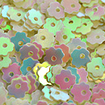 |  | EMBSS4867 | Ванильный АВ | 5 мм | 3 гр. / ~355 шт. | 1.63 | нет
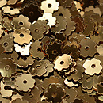 |  | EMBSS4869 | Бронзовый | 5 мм | 3 гр. / ~450 шт. | 1.63

сумма заказа: |  |  |  |  |  |  |  | 0.00

